index.html
OK | {% extends "base.html" %} | テンプレートを継承 | OK
 | {% block title %} | タイトル表示(継承元で枠定義) | OK
 | 本棚アプリ | ↑ | OK
 | {% endblock title %} | ↑ | OK
 | {% block h1 %} | ↑ | OK
 | 本棚アプリ | ↑ | OK
 | {% endblock h1 %} | ↑ | OK
 | {% block content %} | メインの表示(継承元で定義) | OK
 | <div class="row"> | Bootstrapのグリッドシステムを使って、画面を2つの列に分割しています。 左（9列）：object_list（id順で本を表示） 右（3列）：page_obj（評価順のTOP2表示） | OK
 | {% comment %} id順の表示 {% endcomment %} | - | OK
 | <div class="col-9"> | 左（9列）：object_list（id順で本を表示） | OK
 | {% for item in object_list %} | "object_list": object_list, views.pyから渡された。ループして全部周る。 | OK
 | <div class="p-4 m-4 bg-light border border-success rounded"> | bootstrap | OK
 | <h2 class="text-success">{{ item.title }}</h2> | タイトル表示 | OK
 | {% if item.thumbnail %} | thumbnailが存在するとき | OK
 | <img src="{{ item.thumbnail.url }}" | 表示対象の指定。 | OK
 | class="img-thumbnail" | ↑ | OK
 | height="200" | ↑ | OK
 | width="200" | ↑ | OK
 | alt="{{ item.title }} thumbnail" /> | ↑ | OK
 | {% else %} | thumbnailが存在しないとき | OK
 | <p>画像がありません</p> | 文章表示 | OK
 | {% endif %} | ↑ | OK
 | <h3>カテゴリ{{ item.category }}</h3> | カテゴリーの表示 | OK
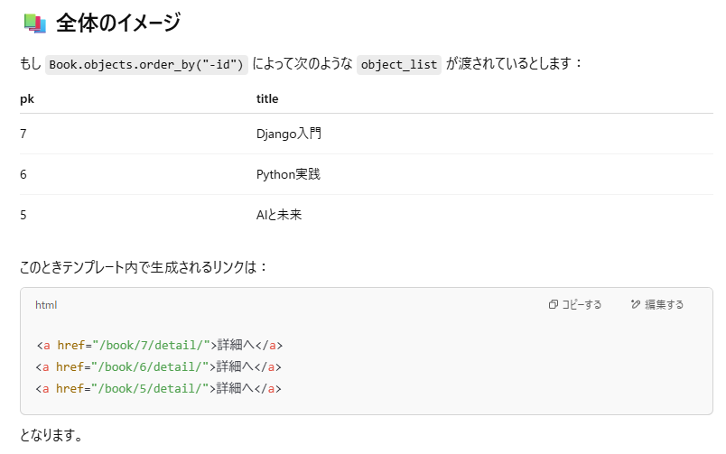
 | <div class="mt-3"> | bootstrap用class指定 | OK
 | <a href="{% url 'detail-book' item.pk %}">詳細へ</a> | itme.pk, detail-bookを踏まえて… 例えばどんなurlになる？ ↓ 右の図のようになる。 urls.pyで下記の定義 path("book/<int:pk>/detail/", views.DetailBookView.as_view(), name="detail-book"), ここにitem.pk(主キー)を渡しているから、図のようになる。 | OK
 | </div> | - | OK
 | </div> | - | OK
 | {% endfor %} | 全部回るループ | OK
 | </div> | - | OK
 | {% comment %} 評価順の表示 {% endcomment %} | - | OK
 | <div class="col-3"> | 右（3列）：page_obj（評価順のTOP2表示） | OK
 | <h2>評価順TOP2</h2> | タイトル表示 | OK
 | {% for ranking_book in page_obj %} | views.pyからもらっている "page_obj": page_obj, をループで見る。 | OK
 | <div class="p-4 m-4 bg-light border border-success rounded"> | bootstrap | OK
 | <h3 class="text-success">{{ ranking_book.title }}</h3> | タイトル表示 | OK
 | {% if ranking_book.thumbnail %} | サムネイル画像登録あれば | OK
 | <img src="{{ ranking_book.thumbnail.url }}" | 画像表示 | OK
 | class="img-thumbnail" | ↑ | OK
 | height="100" | ↑ | OK
 | width="100" | ↑ | OK
 | alt="{{ ranking_book.title }} thumbnail" /> | ↑ | OK
 | <h4>評価：{{ ranking_book.avg_rating | floatformat }}点</h4> | 小数点以下を四捨五入で表示。 | OK
 | <a href="{% url 'detail-book' ranking_book.id %}">詳細を見る</a> | 詳細viewへのリンク | OK
 | {% else %} | 画像が無い場合の表示 | OK
 | <p>画像がありません</p> | ↑ | OK
 | {% endif %} | ↑ | OK
 | </div> | - | OK
 | {% endfor %} | - | OK
 | {% include "book/components/pagination.html" %} | pagination.htmlの読み込み。 | OK
 | </div> | - | OK
 | </div> | - | OK
 | {% endblock content %} | - | OK

book_detail.html
OK | {% extends "base.html" %} | 継承 | OK
 | {% block title %} | タイトル | OK
 | 書籍詳細 | ↑ | OK
 | {% endblock title %} | ↑(他のと違ってヘッダ忘れている？) | OK
 | {% block content %} | 継承元のコンテンツ | OK
 | <div class="p-4 m-4 bg-light border border-success rounded"> | bootstrap | OK
 | <h2 class="text-success">{{ object.title }}</h2> | タイトルの表示。Object は views.py の DetailBookViewで設定されたBook | OK
 | <p>{{ object.text }}</p> | Bookの内容の表示 | OK
 | {% comment %} レビュー一覧表示 {% endcomment %} | - | OK
 | <div class="border p-4 mb-2"> | bootstrap | OK
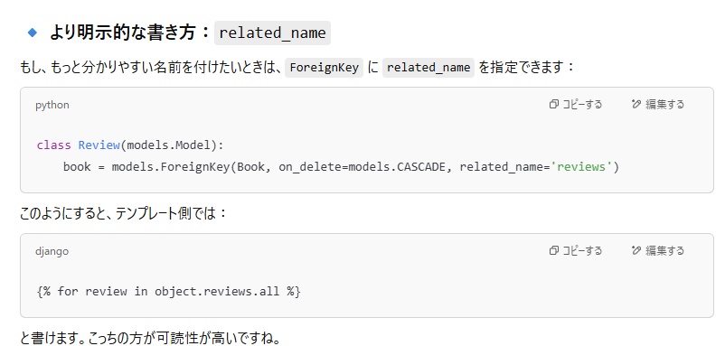
 | {% for review in object.review_set.all %} | ForeignKeyでBookモデルに紐づいているReviewモデルからの逆参照 .review_set は、デフォルトの名前で、Djangoが自動生成する関連名 class名がreviewだから上記の名前になっている。 Bookに紐づくReviewモデルのデータを全取得し、ループで処理する。 | OK
 | <div> | - | OK
 | <h3 class="h3">{{ review.title }}</h3> | レビューのタイトル | OK
 | <div class="px-2"> | bootstrap 用のclass | OK
 | <span>(投稿ユーザー：{{ review.user.username }})</span> | ユーザー名 | OK
 | <h4>評価：{{ review.rate }}</h4> | 評価値 | OK
 | <p>{{ review.text }}</p> | 内容 | OK
 | </div> | - | OK
 | </div> | - | OK
 | {% endfor %} | - | OK
 | </div> | - | OK
 | {% comment %} ボタン表示 {% endcomment %} | - | OK
 | <a href="{% url 'list-book' %}" class="btn btn-primary">一覧へ</a> | 各ページへのリンク | OK
 | <a href="{% url 'review' object.pk %}" class="btn btn-primary">レビューする</a> | ↑ | OK
 | <a href="{% url 'update-book' object.pk %}" class="btn btn-primary">編集する</a> | ↑ | OK
 | <a href="{% url 'delete-book' object.pk %}" class="btn btn-primary">削除する</a> | ↑ | OK
 | <h6 class="card-title">{{ object.category }}</h6> | ↑ | OK
 | </div> | - | OK
 | {% endblock content %} | - | OK

book_create.html
OK | {% extends "base.html" %} | 継承 | OK
 | {% block title %} | タイトル | OK
 | 書籍作成 | ↑ | OK
 | {% endblock title %} | ↑ | OK
 | {% block content %} | 継承元定義の箇所 | OK
 | <form method="post" | postメソッドのformを定義 | OK
 | enctype="multipart/form-data" | これは HTML の <form> 要素の属性で、ファイルをアップロードするために絶対に必要です。 | OK | 🔸 なぜ必要か？ フォーム内に画像やファイルを含む <input type="file"> があるとき、フォームの内容はバイナリデータとして送信される必要があります。 普通の application/x-www-form-urlencoded ではファイルが送れないので、代わりに multipart/form-data を使います。 🔸 このケースでは？ Book モデルに thumbnail = models.ImageField(...) のようなフィールドがあると仮定すると、 このフォームは画像ファイルをアップロードするので enctype="multipart/form-data" が必要です。
 | class="p-4 m-4 bg-light border border-success rounded form-group"> | bootstrap | OK
 | {% csrf_token %} | セキュリティ対策 | OK
🔹 {{ form.as_p }} とは？
Djangoのテンプレートタグで、フォームの各フィールドを <p> タグで囲って自動的に表示してくれるものです。
🔸 具体的にはどうなるのか？
例えばフォームが以下のようなものだったとすると：
class BookForm(forms.ModelForm):
class Meta:
model = Book
fields = ["title", "text", "category", "thumbnail"]
{{ form.as_p }} は実行時に以下のようなHTMLに展開されます：
<p><label for="id_title">Title:</label> <input type="text" name="title" required id="id_title"></p>
<p><label for="id_text">Text:</label> <textarea name="text" required id="id_text"></textarea></p>
<p><label for="id_category">Category:</label> <select name="category" id="id_category">...</select></p>
<p><label for="id_thumbnail">Thumbnail:</label> <input type="file" name="thumbnail" id="id_thumbnail"></p>
🔸 form.as_p の代わりにできること
{{ form.as_table }} → テーブル形式で出力
{{ form.as_ul }} → <ul>（リスト）形式で出力
各フィールドを個別に指定することも可能：
html
コピーする編集する
{{ form.title.label_tag }} {{ form.title }}
補足：
🔹 {{ form.as_p }} は何をする？
テンプレートに form が渡されていれば、それが ModelForm であるかぎり、
form.as_p（段落ごとの表示）
form.as_table（表形式）
form.as_ul（リスト形式）
などの「レンダリングメソッド」を呼び出せます。
つまり form というコンテキスト変数さえ渡っていれば、CreateView でなくても使えます。
 | {{ form.as_p }} | Djangoのテンプレートタグで、フォームの各フィールドを <p> タグで囲って自動的に表示してくれるものです。 CreateView を使っていることで、テンプレートに自動的に form という ModelFormインスタンス が渡されるため、 テンプレート内で {{ form.as_p }} を使えるようになっています。 | OK
 | <input type="submit" value="作成する"> | 送信ボタン | OK
 | </form> | - | OK
 | {% endblock content %} | - | OK

review_form.html
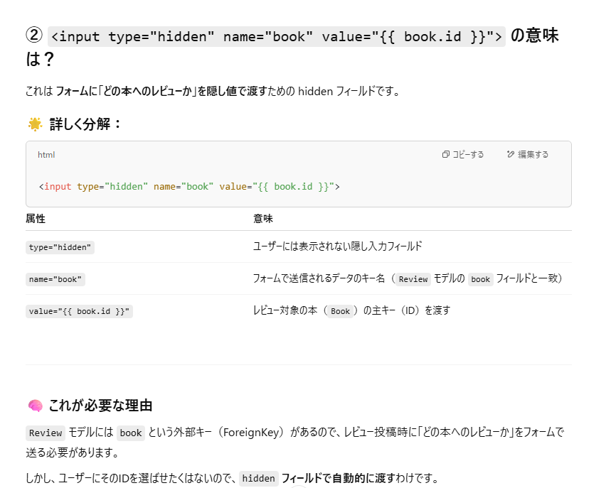
OK | {% extends "base.html" %} | ベースの継承 | OK
 | {% block title %} | タイトル表示 | OK
 | レビュー投稿 | ↑ | OK
 | {% endblock title %} | ↑ | OK
 | {% block h1 %} | ↑ | OK
 | レビュー投稿 | ↑ | OK
 | {% endblock h1 %} | ↑ | OK
 | {% block content %} | 基底クラスのコンテンツ | OK
 | <form method="post" | postメソッド | OK
 | class="p-4 m-4 bg-light border border-success rounded form-group"> | bootstrap | OK
 | {% csrf_token %} | セキュリティ対策 | OK
 | <label>対象書籍</label> | ラベル | OK
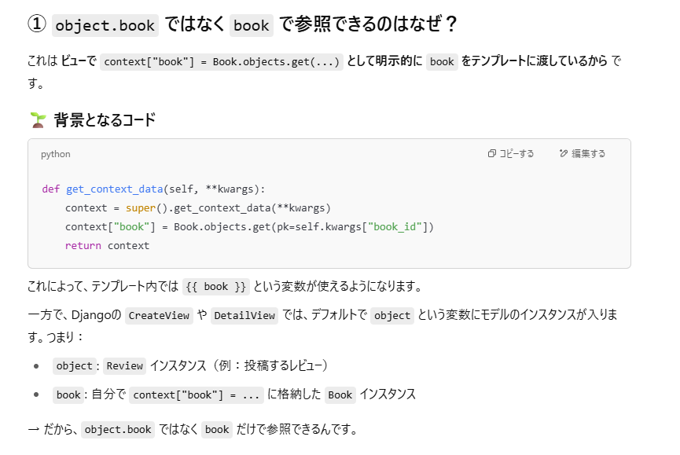
 | <input class="form-control" value="{{ book.title }}" readonly> | 入力フォーム, bookはviewからレンダリング時に渡してるから使える。 | OK
 | <label>タイトル</label> | ラベル | OK
 | <input class="form-control" name="title"> | 入力フォーム | OK
 | <label>本文</label> | ラベル | OK
 | <textarea class="form-control" name="text" rows="3"></textarea> | 入力フォーム | OK
 | <label>星の数</label> | ラベル | OK
 | <select class="form-control" name="rate"> | 選択式の入力フォーム | OK
 | <option value="0">0 (最低)</option> | ↑ | OK
 | <option value="1">1</option> | ↑ | OK
 | <option value="2">2</option> | ↑ | OK
 | <option value="3">3</option> | ↑ | OK
 | <option value="4">4</option> | ↑ | OK
 | <option value="5">5(最高)</option> | ↑ | OK
 | </select> | ↑ | OK
 | {% comment %} Bookオブジェクト送信用 {% endcomment %} | - | OK
 | <input type="hidden" name="book" value="{{ book.id }}"> | フォームでどのbookかを指定する必要がある。 しかしviewを開いている時点でどのbookかは決まっているので、ユーザーに選ばせたくない。 そのためhiddenで表示せずにpostメソッドで送信している。 | OK
 | <button type="submit" class="btn btn-success mt-4">投稿する</button> | 投稿ボタン | OK
 | </form> | - | OK
 | {% endblock content %} | - | OK

pagination.html
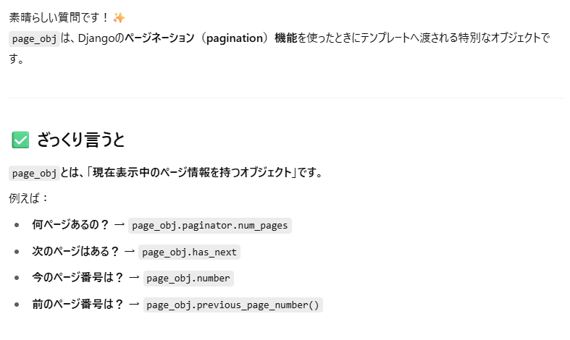
OK | {% comment %} ページネーションで区切るデータの数よりモデルに格納されているデータの数の方が少ない {% endcomment %} | - | OK
 | {% if page_obj.has_other_pages %} | page_objはDjangoのPaginatorクラスが返すページオブジェクト。 has_other_pagesがTrue（つまり1ページ以上ある）ときだけ、以下のナビゲーションを表示。 | OK
 | <ul class="list-unstyled m-0 d-flex justify-content-between"> | has_previousで「前のページがあるか？」をチェック。 前のページがあるなら、リンクとして表示（例：?page=2）。 ない場合は、クリックできない「グレー表示」風にtext-muted（Bootstrapのクラス）を使って無効化。 | OK
 | {% comment %} 前のページの有無 {% endcomment %} | ↑ | OK
 | {% if page_obj.has_previous %} | ↑ | OK
 | <li> | ↑ | OK
 | <a href="?page={{ page_obj.previous_page_number }}">&lt;&lt;前へ</a> | ↑ | OK
 | </li> | ↑ | OK
 | {% else %} | ↑ | OK
 | <li class="text-muted">&lt;&lt;前へ</li> | ↑ | OK
 | {% endif %} | ↑ | OK
 | {% comment %} 次のページの有無 {% endcomment %} | ↑ | OK
 | {% if page_obj.has_next %} | こちらも同様に、次のページがあるかどうかを確認。 あればリンク、なければ無効表示。 | OK
 | <li> | ↑ | OK
 | <a href="?page={{ page_obj.next_page_number }}">次へ&gt;&gt;</a> | ↑ | OK
 | </li> | ↑ | OK
 | {% else %} | ↑ | OK
 | <li class="text-muted">次へ&gt;&gt;</li> | ↑ | OK
 | {% endif %} | ↑ | OK
 | </ul> | ↑ | OK
 | {% endif %} | ↑ | OK

